傷害保険加入の流れ
傷害保険の加入申請ガイドライン
イベントを企画する際に、大学関係者以外の参加者が怪我をする恐れがある場合、傷害保険に加入していただくことができます。下記に従って申請してください。
担当教員
保険加入者

④
③
②
 |  |  |  | Ａの承認
 |  |  | 事前相談 |  | 参加者の募集・告知
①
学生
社会共生実習
支援室
 |  | イベント2週間前に Ａを提出 |  |  |  | イベント対象者から応募
⑤

 |  |  |  |  | Ａ | ・・・以下の３点
 |  |  |  |  |  | ・【様式Ⅰ】傷害保険事前申請書
 |  |  |  |  |  | ・【様式Ⅱ】傷害保険加入者名簿
 |  |  |  |  |  | ・企画書、もしくは開催イベントのチラシ等

 | ① 参加者 募集・告知
 | ② イベント対象者から応募
 | ③ 担当教員と事前相談(イベントを行う際に協働する団体・担当教員と協議し、誰（龍谷大学か外部団体のいずれか）が
 | 保険をかけるのか、明確にしてください。）
 | ④ Ａの承認（イベントの保険を大学がかけることになった場合、Ａを作成し、担当教員に承認を得てください。)
 | （教員が「事前申請書」に署名・捺印）
 | ⑤ Ａを提出（承認済みのものを社会共生実習支援室に提出してください。保険の見積り等、保険加入処理に２週間かかります。）

 | ※「【様式Ⅱ】傷害保険加入者名簿」の提出について
 | 参加者が20名以上の場合…事前に提出する必要はありません。「傷害保険事前申請書」にて、被保険者の予定人数（主催者 含む）を社会共生実習支援室にお知らせいただき、イベント当日に、実際にご来場くださった方と 主催者を名簿に記入し、イベント終了後、すみやかに社会共生実習支援室に提出してください。 参加者が20名未満の場合…必ず2週間前に他の書類と一緒に社会共生実習支援室に提出してください。また、参加者が事前に 確定できない場合は、社会共生実習支援室に相談してください。

 | → 社会共生実習支援室から保険会社に申請書類を送付して代金を振り込めば、加入完了です。

イベント開催時に万が一、何か起こったら･･･

 | ・ 対象者（怪我をされた方）の救護を最優先におこなう。
 | ・ 事故内容（日付、時間、場所、状況）、対象者の情報（名前、住所、電話番号）を社会共生実習
 | 支援室に伝える。（休日の場合や連絡がつかない時は担当教員に伝える）
 | ・ 後日、保険会社から対象者に連絡がくることを伝える。

【様式Ⅰ】傷害保険事前申請書（見本）
例
 |  |  |  |  |  |  |  |  |  |  | 提出日：西暦 |  |  | 20XX |  | 年 | 10 | 月 | 2 | 日

【様式Ⅰ】傷害保険事前申請書

参加者・被保険者の人数は見込み数で構いません。人数によって保険の種類や掛け金がかわりますので、早い段階で社会共生実習支援室までお知らせください。
 | 授業名 |  | 社会共生実習 |  |  | （ | ⅠA | ） | ①多文化共生のコミュニティ・デザイン～定住外国人にとって住みやすい日本になるには？
 | チームNo ／チーム名 (なければ空欄) |  | C01 | ／ | 大津をよくし隊 |  |  |  | 代表者名 |  |  | 社 会 共 生

 | ●開催イベントについて
 | イベント名 |  |  |  |  | 開催日時 |  |  |  | 開催時間 |  |  |  |  |  |  | 開催場所
 | 龍谷商店街わいわい市 |  |  |  |  | 12 | 月 | 23 | 日 | 11 | ： | 00 | ～ | 15 | ： | 00 | 龍谷商店街内
 | 対象 |  |  |  |  | 参加予定者数 |  |  |  |  |  |  |  | 被保険者の予定人数
 | 龍谷小学校の小学生 |  |  |  |  | 25 |  |  |  |  |  |  | 名 | 20 |  |  |  |  | 名
セルをクリックすると、プルダウンリストが表示されます。こちらから自身の所属するプロジェクトを選択してください。
 | 龍谷大学が保険をかける必要性
 | ものづくりコーナーではさみを使用するので、怪我の恐れがあるため。
セルをクリックすると、
プルダウンリストが表示されます。
こちらから科目記号を選択してください。
科目記号は以下のとおりです。
2年生前期（3セメ）…ⅠA 、 2年生後期（4セメ）…ⅠB
3年生前期（5セメ）…ⅡA 、 3年生後期（6セメ）…ⅡB
4年生前期（7セメ）…ⅢA 、 4年生後期（8セメ）…ⅢB

 | 上記の内容で、イベント参加者へ傷害保険をかけることを認めます。

 |  | 担当教員 署名 |  |  |  |  |  |  | 担当教員名（直筆） |  |  |  |  |  |  |  | 印

 | ●正しく記入できたかどうか確認し、左側のチェック欄に印をしてください。

チェック欄をクリックすると、レ点が自動入力されます。全てのチェック項目を満たして提出してください。
 | チェック欄 |  |  |  |  |  |  |  |  |  |  |  |  |  |  |  |  | 事務員 チェック欄
 |  | 担当教員から承認をもらい、署名と押印がある。 |  |  |  |  |  |  |  |  |  |  |  |  |  |  |  | □
 |  | 本紙と併せて、企画書等（チラシなどでも可）を添付している。 |  |  |  |  |  |  |  |  |  |  |  |  |  |  |  | □
 |  | 記入間違いは、二重線で消して上から捺印し、正しい文字や数字を余白に記入した。 |  |  |  |  |  |  |  |  |  |  |  |  |  |  |  | □
 |  | 全て黒のボールペンまたは万年筆で記入し、修正液、修正ペン等は使用していない。 |  |  |  |  |  |  |  |  |  |  |  |  |  |  |  | □

→ 本紙記入後、担当教員の承認を得て、企画書などの添付資料とともにイベント２週間前に
社会共生実習支援室に提出してください。

【様式Ⅱ】傷害保険加入者名簿（見本）
例
【様式Ⅱ】 傷害保険加入者名簿

No | ふりがな、名前 |  |  |  |  |  | 生年月日 |  |  | 性別 | 住所
例) | おおつ たろう |  |  |  |  |  | 2005-05-02 |  |  | 男 | 滋賀県大津市瀬田大江町１-０-０
 | 大津 太郎
例) | りゅうこく はなこ |  |  |  |  |  | 2007-11-07 |  |  | 女 | 滋賀県大津市京町０-０-１
 | 龍谷 花子
セルをクリックすると、プルダウンリストが表示されます。
該当する項目を選んでください。
1 | いとう たかこ |  |  |  |  |  | 1996-11-03 |  |  | 女 | 滋賀県○○市○○町１１１－２２２
 | 伊藤 貴子
2 | ふくにし ひびき |  |  |  |  |  | 1996-05-08 |  |  | 男 | 滋賀県○○市○○町１１１－２２２
 | 福西 響
3 | やまさき みずき |  |  |  |  |  | 1995-09-30 |  |  | 女 | 大阪府○○市○○区○○33－3－3
 | 山﨑 瑞生
4 | ばんば そのこ |  |  |  |  |  | 1996-08-11 |  |  | 女 | 滋賀県○○市○○町１１１－２２２
 | 馬場 園子
ふりがなは必ず記入してください。
名簿に間違いがあると保険が適応されません。
転記などする場合は十分に気をつけて作成してください。
5 | やまぐち まな |  |  |  |  |  | 1996-03-21 |  |  | 女 | 滋賀県○○市○○町１１１－２２２
 | 山口 茉那
6 | たけだ しゅうへい |  |  |  |  |  | 1995-06-06 |  |  | 男 | 滋賀県○○市○○町１１１－２２２
 | 竹田 脩平
7 | はっとり あやこ |  |  |  |  |  | 1997-02-22 |  |  | 女 | 滋賀県○○市○○町１１１－２２２
 | 服部 彩子
8 | かわもと かな |  |  |  |  |  | 1997-01-10 |  |  | 女 | 滋賀県○○市○○町１１１－２２２
 | 川本 佳奈
9 | ふじもと あきひろ |  |  |  |  |  | 1996-04-05 |  |  | 男 | 滋賀県○○市○○町１１１－２２２
 | 藤本 昌宏
10 | たかみ あつし |  |  |  |  |  | 1996-11-03 |  |  | 男 | 奈良県○○市○○町２０２－６
参加者見込みが20名以上の場合は、事後（イベント翌日）に本紙を提出してください。
「【様式Ⅰ】傷害保険事前申請書」の参加予定人数・被保険者の予定人数が未確定の場合は見込み数を担当教員と検討して記入・提出してください。
 | 髙見 淳史
11 | なかえ ももか |  |  |  |  |  | 1996-05-08 |  |  | 女 | 大阪府○○市○○区○○33－3－3
 | 中江 百香
12 | いなば みつき |  |  |  |  |  | 1995-05-20 |  |  | 女 | 滋賀県○○市○○町１１１－２２２
 | 稲葉 光希
13 | もりた みわ |  |  |  |  |  | 1996-07-24 |  |  | 女 | 奈良県○○市○○２－３１－２
 | 森田 美和
14 | つじもと ふみこ |  |  |  |  |  | 1995-05-20 |  |  | 女 | 大阪府○○市○○区○○33－3－3
 | 本 史子
15 | なかお わたる |  |  |  |  |  | 1996-07-24 |  |  | 男 | 大阪府○○市○○区○○33－3－3
 | 中尾 航
16 | きむら まさき |  |  |  |  |  | 1996-08-04 |  |  | 男 | 奈良県○○市○○２－３１－２
 | 木村 正樹
17 | いしはら あき |  |  |  |  |  | 1995-05-04 |  |  | 女 | 京都府○○市○○区○○町４０
 | 石原 晶
18 | にしだ さきな |  |  |  |  |  | 1997-03-14 |  |  | 女 | 滋賀県○○市○○町１１１－２２２
 | 西田 咲菜
19 | のなか なるみ |  |  |  |  |  | 1997-01-10 |  |  | 女 | 滋賀県○○市○○町１１１－２２２
 | 野中 愛美
20 | きしだ せりか |  |  |  |  |  | 1996-04-05 |  |  | 女 | 滋賀県○○市○○町１１１－２２２
 | 岸田 芹香

チームNo. （なければ空欄） |  |  | C01 |  |  |  | チーム名 （代表者名） |  |  | 大津をよくし隊 （ 龍谷 共生 ）
開催日時 |  | 12 | 月 | 23 | 日 | 11 | ： | 00 | ～ | 15 | ： | 00 | イベント名 | 龍谷商店街わいわい市

企画書・チラシ（例）
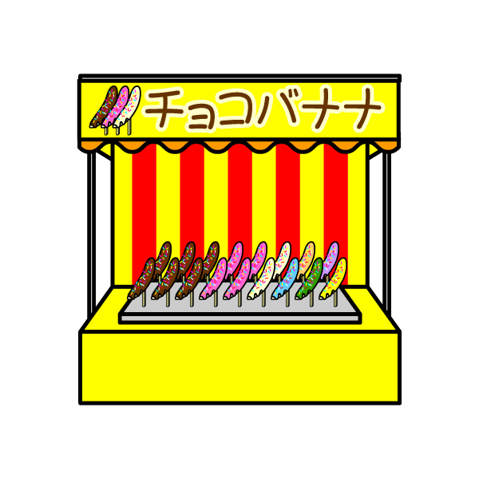
例
イベントチラシ


みんなおいでよ！！
龍谷商店街わいわい市

龍谷商店街になじみをもっていただくため、わたしたち龍谷大学社会学部の学生がいろいろな企画をかんがえました！子どもさんからお年寄りの方まで楽しんでいただけるように屋台やものづくりコーナー、バザーもございます。ぜひお立ち寄りください。

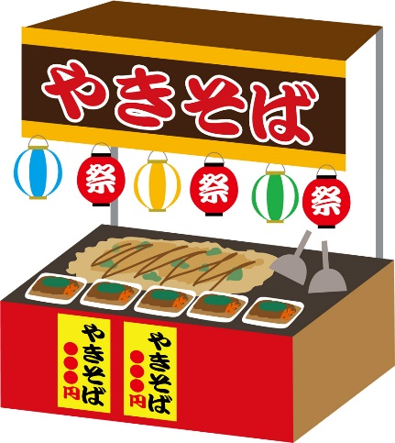

日程：12／23(土)
時間：11:00～15:00
場所：龍谷商店街
・・・・・・・・・・・
＜屋台＞
やきそば・チョコバナナ
・たこやき・豚汁
・・・・・・・・・・・
＜ものづくりコーナー＞
てぶくろづくり・小銭ケースづくり・段ボールアートなど

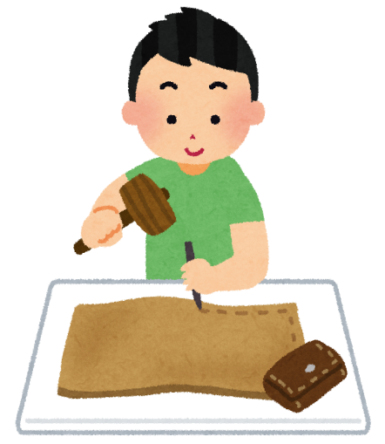
お問い合わせ先：
龍谷大学 社会学部「大津エンパワねっと」
チーム「大津をよくし隊」代表 社会共生
℡：090-0000-0000
mail：00000000@gmail.com

